상품제안서
키르히탁 70 UV UPF 50+ 데이쉴드 암막 장우산 | 상품코드: S47402

 |  |  |  |  |  |  | 02-713-8555 | www.synergygift.co.kr
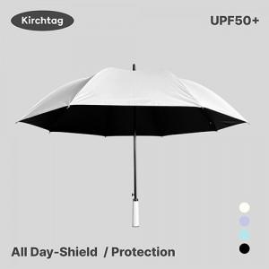

【상세/제작정보】

【인쇄/포장옵션】 | 손잡이DTF, 원단1도 / 포장불가능

【공급단가】 | 수량 | 50~ | 100~ | 300~ | 1,000~ | 3,000~
*VAT별도 | 단가 | 8,580원 | 8,110원 | 7,850원 | 7,520원 | 7,390원

【상품 URL】 | https://www.synergygift.co.kr:443/src/goods_detail.php?gdno=47402

